Sheet1
Instructional Planning
 |  | (The process of systematically planning, developing, evaluating and managing the instructional process by using principles of teaching and learning - D.O. 42, s. 2016)

Detailed Lesson Plan (DLP) Format

DLP Blg.: | Asignatura: |  |  | Baitang: | Kwarter: | Oras(haba): |  | Petsa:
1 | FILIPINO |  |  | Four | Unang Markahan | 50 |  | Hunyo 5, 2017
Gabayan ng Pagkatuto: |  |  | Nakikinig nang mabuti sa nagsasalita upang maulit at mabigyang kahulugan ang mga pahayag; Nagagamit ang mga magagalang na pananalita sa iba't ibang sitwasyon tulad ng pagbili sa tindahan. |  |  |  | Code:
(Taken from the Curriculum Guide) |  |  |  |  |  |  | F4PN-Ia-1.5; F4PS-Ia.12.8
Susi ng Konsepto ng Pag-unawa |  |  | Sa pakikipag-usap sa mga nakakatanda gamitin ang mga magagalang na salita.
Domain |  | Adapted Cognitive Process Dimensions (D.O. No. 8, s. 2015) |  | Mga Layunin:
Knowledge The fact or condition of knowing something with familiarity gained through experience or association |  | Remembering (Pag-alala) |  | Nasasagot ang mga tanong sa binasang kuwento.
 |  | Understanding (Pag-unawa) |  | Nakikinig nang mabuti sa nagsasalita upang maulit at mabigyang kahulugan ang mga pahayag.

Skills The ability and capacity acquired through deliberate, systematic, and sustained effort to smoothly and adaptively carryout complex activities or the ability, coming from one's knowledge, practice, aptitude, etc., to do something |  | Applying (Pag-aaplay) |  | Nagagamit ang mga magagalang na pananalita sa iba't ibang sitwasyon tulad ng pagbili sa tindahan.
 |  | Analyzing (Pagsusuri)
 |  | Evaluating (Pagtataya)
 |  | Creating (Paglikha)

Attitude (Pangkasalan) |  | Responding to Phenomena |  | Nakapagsasalita ng mga magagalang na pananalita.
Values (pagpapahalaga) |  | Valuing |  | Nasasabi ang kahalagahan ng paggamit ng magalang na pananalita.
2. Content (Nilalaman) |  |  |  | Paggamit ng Magagalang na Pananalita
3. Learning Resources (Kagamitan) |  |  |  | Yaman ng Lahi Wika at Pagbasa Patnubay ng Guro pp. 15-17; Kagamitan ng Mag-aaral pp. 3-5; kartolina, metacard, tsart, pentel pen, word strip
4. Pamamaraan
4.1 Panimulang Gawain |  |  | 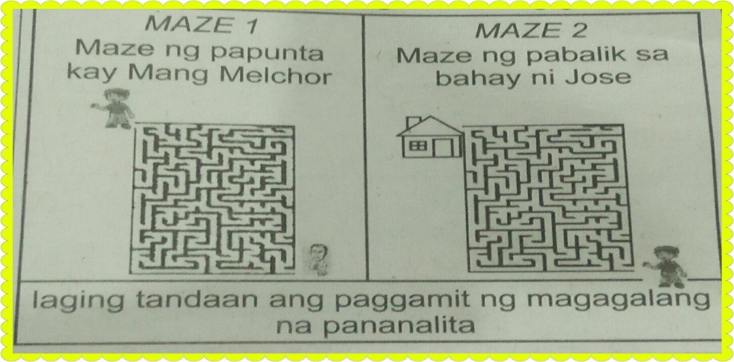 Pangkatin ang klase sa dalawang pangkat. Maglalaro sila ng amazing race. Panuto: Mag-uunahan kayo na makarating sa sinasabi ng race card na mapupunta sa inyong pangkat. Kuhanin ang nakabalot na papel na makikita sa lugar na napuntahan ng pangkat matapos ang race. Isaayos ang mga salita na mababasa nito. Isigaw nang sabay-sabay ang mabubuong pangungusap. Ito ang magiging hudyat na tapos na ang inyong pangkat.
5 |  | minuto
4.2 Gawain |  |  | Pag-aalis ng Sagabal Tukuyin ang kahulugan ng mga salitang nakasalungguhit sa pamamagitan ng mga salitang-ugat nito. 1. Magtatanghalian ang buong mag-anak sa isang kainan na malapit sa kanilang bahay. 2. Bago umuwi, dumaan muna si Roy sa isang tindahan upang bumili ng kakailangan sa kanyang takdang aralin. 3. Ang batang magalang ay kinagigiliwan ng lahat. Pangganyak na tanong. Si Jose ay katulad ninyo na nasa ikaapat na baitang. Siya ay tinatawag na batang magalang. Ano ang gusto ninyong malaman tungkol sa kuwento? Bakit kaya tinawag na batang magalang si Jose? Bago ipabasa ng tahimik ang kuwento, ipabasa muna ang pamantayan sa pagbasa ng tahimik. Ipangkat ang klase sa apat. Ipasulat sa bawat pangkat ang naging usapan nina:
Group I- Nanay at Jose
Group II- Usapan nina Jose at Mang Melchor
Group III- Usapan nina Jose at Aling Helen
Group IV- Usapan nina Jose at Mang Caloy
Ipatanghal sa bawat pangkat ang kanilang natapos na gawain.
5 |  | minuto
4.3 Pagsusuri |  |  | Ano ang pinag-uusapan ni Jose at ng kaniyang nanay? Sina Mang Melchor at Jose? Ano-anong salita nag ginamit ni Jose upang maipakita ang kaniyang pagiging magalang? Ginagamit mo rin ba ang mga ito?
5 |  | minuto
4.4 Pagbubuod |  |  | Ano-ano pa ang ibang paraan ng pagpapakita ng paggalang? Sino-sino ba ang dapat nating igalang? Ano-ano ang maidudulot ng pagiging magalang? Paano mo mahihikayat ang ibang mag-aaral na maging magalang?
20 |  | minuto
4.5 Paglalapat |  |  | Pangkatin ang klase. Paghandaan ang bawat pangkat ng isang maikling dula-dulaan na tatagal lamang ng tatlong minuto. Ipakita sa dula-dulaan ang paggamit na magagalang na pananalita sa sumusunod na sitwasyon:pagbili ng kantina, pagtatanong ng presyo sa tindahan, paggamit ng katawagan sa mga nakatatanda sa kanila, sa pagsasalita nang malumanay at sa pamamagitan ng pagkilos.
Group I- sa pagbili sa tindahan
Group II- sa paghihingi ng pabor
Group III- sa pagpakilala sa kaibigan sa kanyang ina
5 |  | minuto
4.6 Pagtataya |  |  | Tests |  | Sagutin ang mga tanong. 1. Sino ang pumunta sa tindahan? 2. Ano-ano ang ipinabibili ni Nanay Lorna sa kaniya? 3. Kaninong tindahan siya bumili? 4-5. Ano-anong pahayag ang ginamit ng bata na nagpapakita ng pagiging magalang? 6-8. Ilarawan ang isang batang magalang. 9-10. Kung ikaw si Jose, gagayahin mo rin ba ang mga sinabi niya sa kaniyang Nanay Lorna at Mang Melchor? Bakit?
5 |  | minuto
4.7 Takdang-Aralin |  |  | Enriching / inspiring the day’s lesson |  | Ginagawa mo ba ang mga ito? Kung OO ang iyong sagot, iguhit sa iyong kuwaderno ang at kung HINDI.
1. Gumagamit ako araw-araw ng magagalang na pananalita.
2. Iginagalang ko ang lahat ng nilalang ng Maykapal.
3. Lagi kong sinusunod ang utos ng aking mga magulang at
mga nakatatanda.
4. Nagdarabog ako kapag inuutusan.
5. Hindi ko pinapansin ang ibang tao kapag may ginagawa ako.
3 |  | minuto
4.8 Panapos na Gawain |  |  | Ipakompleto sa mga mag-aaral. Dapat pala akong maging _________________________ na bata upang ___________________.
2 |  | minuto
5. Remarks
6. Reflections
A. No. of learners who earned 80% in the evaluation. |  |  |  |  | C. Did the remedial lessons work? No. of learners who have caught up with the lesson.
B. No. of learners who require additional activities for remediation. |  |  |  |  | D. No. of learners who continue to require remediation.
E. Which of my learning strategies worked well? Why did these work?
F. What difficulties did I encounter which my principal or supervisor can help me solve?
G. What innovation or localized materials did I use/discover which I wish to share with other teachers?

Prepared by:
Name: | PAZ T. INOC |  |  |  | School: | CORDOVA CENTRAL SCHOOL
Position/ Designation: | Teacher II |  |  |  | Division: | CEBU PROVINCE
Contact Number: | 9323745762 |  |  |  | Email address: | paz.inoc@gmail.com

 |  |  |  |  |  |  |  |  | attitude
 |  |  |  |  |  |  |  |  | Receiving Phenomena
 |  |  |  |  |  |  |  |  | Responding to Phenomena
 |  |  |  |  |  |  |  |  | Valuing
 |  |  |  |  |  |  |  |  | Organization
 |  |  |  |  |  |  |  |  | Internalizing values
 |  |  |  |  |  |  |  |  | assignment
 |  |  |  |  |  |  |  |  | Reinforcing / strengthening the day’s lesson
 |  |  |  |  |  |  |  |  | Enriching / inspiring the day’s lesson
 |  |  |  |  |  |  |  |  | Enhancing / improving the day’s lesson
 |  |  |  |  |  |  |  |  | Preparing for the new lesson

 |  |  |  |  |  |  |  |  | assessment
 |  |  |  |  |  |  |  |  | Observation
 |  |  |  |  |  |  |  |  | Talking to Learners/ Conferencing
 |  |  |  |  |  |  |  |  | Anlysis of Learners' Products
 |  |  |  |  |  |  |  |  | Tests

